Hoja1
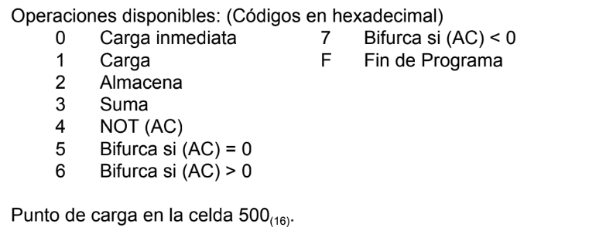
dir de memoria | contenido | comentarios
,,, |  |  |  | RPI = 12 bits | AC = 16 bits
200 | 071b
201
202
,,,
300 | 1200 | (ac) = 071b | digitos hexadecimales
301 | 3201 | (ac) = <a >+ <b>
302 | 2202 | 202 = <a> + <b>
303 | f000
304

long. De celdas = 16 bits
long cod. Operación = 4 bits

dir de memoria | contenido | comentarios
,,,
200
201
202
,,,
2fe | 0200
2ff
300
301
302
303
304
305
306
307
308
309
30a
30b
30c
30d
30e
30f

ejercicios guia
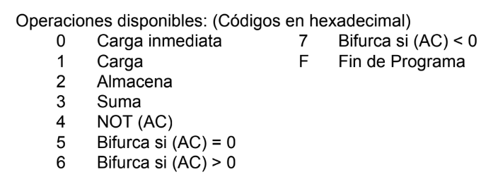
dir de memoria | contenido | comentarios
150 | x
151
152
153
,,,
250 | y
251 | 1250 | (ac) = y
252 | 4250 | (ac) = -y
253 | 1150 | (ac) = 1150
254 | 3252 | (252) = (ac) + (252)
,,,
300 | 2254 | (300) = 254

long. De celdas = 16 bits
RPI = 12 bits

dir de memoria | contenido | comentarios
14e | F000 | fin
14f | 0000 | (14f) = 0
150 | x
151 | 1150 | (ac) = x
152
153
,,,
250 | y
251
252
253
254
,,,
300

long. De celdas = 16 bits
RPI = 12 bits

